Hoja1
TEORIA DE CONTEO
- Permutación con repetición --> ordenar, listar, acomodar, poner en fila
P(n, x, y, z) = n! / x!*y!*z!
2 2 3 3 7 7 7 6 6 1 1 1 1
P(13, 2, 2, 3, 2, 4) = 13! / (2!*2!*3!*2!*4!) = 5.405.400
- Permutación sin repetición
P(n) = n!
7 3 8 4 9
P(5) = 5! --> 5*4*3*2*1 = 120
- Variación con repetición --> grupos, jerarquía
VR(n,x) = n^{x}
AAA 000 (patente)
n=27 n=10
x=3 x=3
27³ * 10³ = 19.683.000
- Variación sin repetición --> grupos con jerarquía
V(n,x) = n! / (n-x)!
nPr
V(20,3) = 20! / (20-3)! = 20! / 17! = 6.840
- Combinación --> grupos sin jerarquía
C(n,x) = n! / ((n-x)! * x!)
nCr
C(50,4) = 50! / (50-4)! * 4! = 50! / 46! * 4! = 230.300
- Principio multiplicativo
n*x
 |  | S | T | U
 | H | 130 | 50 | 140 | 320
 | M | 30 | 150 | 80 | 260
 |  | 160 | 200 | 220 | 580
,
Marginales: | P (M) = 260/580 = 44%
Conjuntas: | P (T ꓵ S) = 0%
 | P (M ꓵ U) = 80/580 = 13%
 | P (M U H) = P(M) + P(H) - P(M ꓵ H) = 260/580 + 320/580 - 0 = 100%
 | P (M U T) = 260/580 + 200/580 - 150/580 = 53%
Condicionales: | P (T / H) = P(T ꓵ H) / P(H) = 50/580 / 320/580 = 15%

variables discretas: numeros enteros
Distribución binomial: - todos los experimentos son realizados en iguales circunstacias
- considera éxitos (P) y fracasos (Q). P + Q = 1
B(n,x) = n nCr x * (p^{x}) * (q^{n-x})
Distribución hipergeométrica: - es la única distribución que tiene datos poblacionales. N
- considera éxitos poblacionales. K
- tiene muestra. n
- éxito muestral. x
H ~ (N, k, n, x) = ((kCx) * (N-k) C (n-x)) / NCn
Distribución poisson: - ocurrencias en un período de tiempo. λ
- variable lambda = cantidad de sucesos u ocurrencias. X
- e = 2.7182
P(x) = (λ^{x} * e^{-λ}) / x!
muestra muy grande y éxito muy pequeño
N > 50 y p < 10%
λ = n*p
p = 0.03 λ = 100 * 0.03 = 3
q = 0.97 x = 5
n = 100
variables continuas: numeros con coma y valores de tendencia central practicamente simetrica
Distribución normal: - muestra, promedio: µ
- desviacion ϑ
- datos de las medidas centrales son simetricas
promedio, mediana y moda son iguales
Z = (X - µ) / ϑ --> Busco en la tabla de distribución
para valores mayores a µ --> 1 - Z
en el caso de buscar intervalo al valor menor no se le resta 1

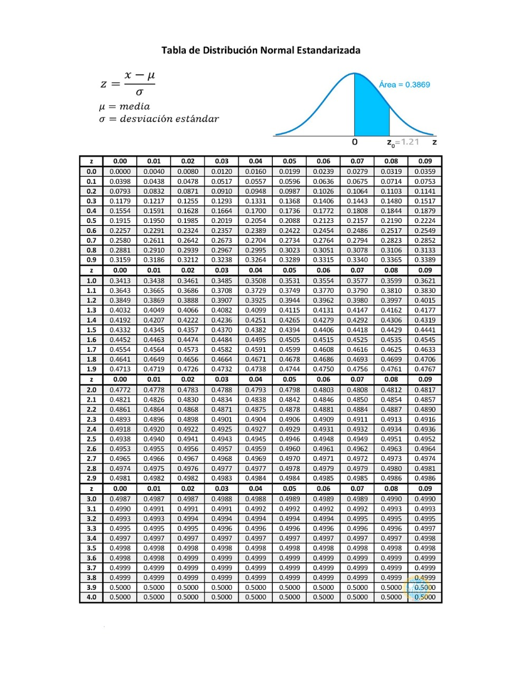

positivo

